Sheet1
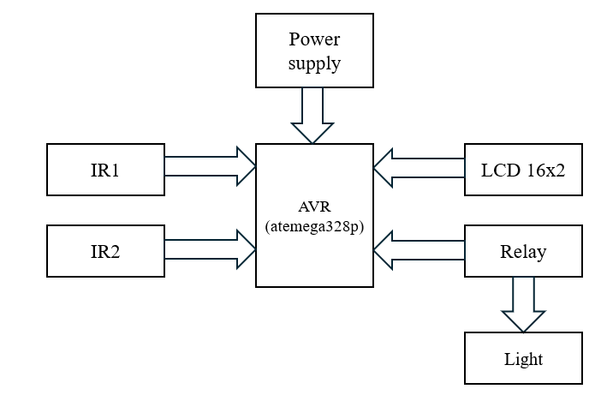
 |  |  | PROJECT: AUTOMATIC LIGHT CONTROLLER (ROOM)
Funtional Requirement
ID | Description | Notes
1 | Nhận diện được người ra, vào phòng | Dùng hai cảm biến trong và ngoài phòng để nhận diện người ra, vào phòng sau đó gửi tín hiệu cho AVR

2 | Đèn sáng khi có người trong phòng | Sử dụng bộ đếm của AVR để nhận biết đang có người trong phòng

3 | Đèn tắt khi không có người trong phòng | Khi không có người tức là bộ đếm chỉ số 0 khi đó AVR sẽ điều khiển đèn tắt

4 | Hiển thị được số người đang trong phòng lên LCD | Bộ đếm hiển thị lên LCD

Non-Funtional Requirement
ID | Description | Notes
1 | Giá thành phải chăng | Dao động dưới 200k
2 | Dễ lắp đặt | Hướng dẫn lắp đặt đơn giản, có thể tự lắp tại nhà
3 | Thay thiết bị khi hư hỏng | Các bộ phận rời rạc dễ để thay thế
4 | Kích cỡ nhỏ gọn | Không gây mất thẩm mỹ

TestCase
Test Case ID | Mô tả | Bước thực hiện | Đầu vào | Kết quả (mong muốn) | Kết quả (thực tế) | Tình trạng | Chú thích
TC - 01 | Đèn không bật khi không đếm được người | Không có người trong phóng | Hệ thống chiếu sáng: Thấp Màn hình LCD bật | Đèn không bật Màn hình LCD hiển thị: 0 người

TC - 02 | 1 đèn sáng khi có 1-6 người | Có từ 1 đến 6 người trong phóng | Hệ thống chiếu sáng: Thấp Màn hình LCD bật | 1 đèn sáng khi có từ 1 đến 6 người Màn hình LCD hiển thị: 1-6 người

TC - 03 | 2 đèn sáng khi có 7-12 người | Có từ 7 đến 12 người trong phóng | Hệ thống chiếu sáng: Có 1 đèn bật Màn hình LCD bật | 1 đèn tiếp theo sáng khi có từ 7-12 người Màn hình LCD hiển thị: 7-12 người

TC - 04 | 3 đèn sáng khi có 13-18 người | Có từ 13 đến 18 người trong phóng | Hệ thống chiếu sáng: Có 2 đèn bật Màn hình LCD bật | 1 đèn tiếp theo sáng khi có từ 13-18 người Màn hình LCD hiển thị: 13-18 người

TC - 05 | 4 đèn sáng khi có 19-256 người | Có từ 18 đến 256 người trong phóng | Hệ thống chiếu sáng: Có 3 đèn bật Màn hình LCD bật | 1 đèn tiếp theo sáng khi có từ 19-256 người Màn hình LCD hiển thị: 19-256 người

Block diagram

